表
様式コード |  |  |  |  |  |  |  | 国民年金 |  |  |  | 第３号被保険者関係届
4 | 3 | 0 |  | 0

令和 年 月 日提出

提出者情報 |  |  |  |  | 届出記入の個人番号（基礎年金番号）に誤りがないことを確認しました。 |  |  |  |  |  |  |  |  |  |  |  |  |  |  |  |  |  |  |  |  |  |  |  |  |  | 日本年金機構

 |  |  | 事業所 所在地 |  | 〒 |  | －

提 出 者 情 報

 |  |  | 事業所 名 称 |  | 各所属の情報を記入

 |  |  | 事業主 氏 名
 |  |  |  |  |  |  |  |  |  |  |  |  |  |  |  |  |  |  |  |  |  | 社会保険労務士記載欄

 |  |  | 電話番号 |  | ０９７（ ５０６ ）２３３４ |  |  |  |  |  |  |  |  |  |  |  |  |  |  |  |  | 氏 名 等

 |  |  | 事業主等 受付年月日 |  |  |  | 令和 年 月 日

 |  |  | ① |  | （ﾌﾘｶﾞﾅ） |  |  |  |  |  |  |  |  |  |  |  |  |  |  | ② | 生年月日 |  |  |  | 5. 昭和 7. 平成 9. 令和 |  |  | 年 |  | 月 |  | 日 | ③ | 1.男性 2.女性
 |  |  | 氏名 |  |  |  |  |  |  |  |  |  |  |  |  |  |  |  |  |  |  |  |  |  |  |  |  |  |  |  |  |  | 性別
Ａ.
A.（第２号被保険者） 欄
ここには「職員本人」の情報を記入してください。
※ 押印不要。
※ 個人番号ではなく、基礎年金番号を記入
してください。

（第２号被保険者）
配 偶 者 欄
 |  |  |  |  |  |  |  |  |  |  |  |  |  |  |  |  |  |  |  | ④
 |  |  |  |  |  |  |  |  |  |  |  |  |  |  |  |  |  |  |  | 個人番号 [基礎年金番号]

都道
府県
 |  |  | ⑤
 |  |  | 住所
 |  |  |  |  | 〒 |  | －

届出内容に応じて、該当・非該当（変更）のいずれかを○で囲み、記入してください。

B.第３号被保険者 欄
ここには「配偶者」の情報を記入してください。
※ 押印不要。
※ 個人番号ではなく、基礎年金番号を記入
してください。
 |  |  | ① |  | この届書記載のとおり届出します。 |  |  |  |  |  |  |  |  |  |  |  |  |  |  | ② |  |  |  |  | 5. 昭和 7. 平成 9. 令和 |  |  | 年 |  | 月 |  | 日 | ③ | 1.夫 3.夫（未届） 2.妻 4.妻（未届）
 |  |  | 氏名 |  | 令和 年 月 日 |  |  |  |  |  |  |  |  |  |  |  |  |  |  | 生年月日 |  |  |  |  |  |  |  |  |  |  |  |  | 性別 （続柄）

 |  |  |  |  | 日本年金機構理事長あて
 |  |  |  |  | （ﾌﾘｶﾞﾅ） |  |  |  |  |  |  |  |  |  |  |  |  |  |  | ④
 |  |  |  |  | （氏 名） |  |  |  |  |  |  |  |  |  |  |  |  |  |  | 個人番号 [基礎年金番号]
Ｂ.
第 ３ 号 被 保 険 者 欄
 |  |  |  |  |  |  |  |  |  |  |  |  |  |  |  |  |  |  |  | ⑤ |  |  |  |  |  |  | ⑥ |  | （ﾌﾘｶﾞﾅ）
 |  |  |  |  | ※届書の提出は配偶者（第２号被保険者）に委任します□ |  |  |  |  |  |  |  |  |  |  |  |  |  |  | 外国籍 |  |  |  |  |  |  | 外国人 通称名

 |  |  | ⑦ |  | 1. 同居 ・ 2. 別居 |  |  | 〒 |  | - |  |  |  |  |  |  |  |  |  |  |  |  |  |  |  |  | ⑧ |  | 1.自宅 2.携帯 3.勤務先 4.その他
 |  |  | 住所 |  |  |  |  |  |  |  |  |  |  |  |  |  |  |  |  |  |  |  |  |  |  |  | 電話 番号
 |  |  |  |  |  |  |  |  |  |  |  |  |  |  |  |  |  |  |  |  |  |  |  |  |  |  |  |  | （ ）

 |  |  |  |  |  |  |  | ※同居の場合も住民票の住所を記入してください。
 |  |  |  |  |  |  |  | ※海外居住者は国内協力者住所を記入してください。なお、協力者が親族の場合は協力者氏名及び続柄を⑭備考に記入してください。
 |  |  |  |  | ⑨ |  |  | 7. 平成 9. 令和 |  |  | 年 | 月 |  |  | 日 | ⑩ |  | 1. 配偶者の就職 4. 収入減少 2. 婚姻 5. その他 3. 離職 （ ） |  |  |  |  |  |  |  |  |  |  | ⑭
 |  |  |  |  | 第3号被保険者 になった日 |  |  |  |  |  |  |  |  |  |  | 理由
該当

 |  |  |  |  | ⑪ |  |  | 31.厚生年金保険・健康保険 36.地方公務員等共済組合 30.厚生年金保険・船員保険 32.国家公務員共済組合 37.日本私立学校振興・共済事業団 |  |  |  |  |  |  |  |  |  |  |  |  |  |  |  |  |  |  |  |  | 備 考
 |  |  |  |  | 配偶者の 加入制度

非該当
（変更）
 |  |  |  |  | ⑫ |  |  | 7. 平成 9. 令和 |  |  | 年 | 月 |  |  | 日 | ⑬ |  | 1. 死亡 （令和 年 月 日） 2. 離婚 3. 収入増加 6. その他（ ）
 |  |  |  |  | 第3号被保険者でなくなった日 |  |  |  |  |  |  |  |  |  |  | 理由

右の⑮～⑱の欄は、
海外へ転出した場合や
海外から転入した場合にいずれかを〇で囲み、記入してください。
1.海外特例
要件該当
 |  |  |  |  |  |  |  |  |  |  | ⑮ |  |  | 9. 令和 |  |  | 年 |  | 月 |  |  |  | 日 | ⑯ |  | 1.留学 4. 海外婚姻 2.同行家族 5. その他（ ） 3.特定活動
 |  |  |  |  |  |  |  |  |  |  | 海外特例要件に該当した日 |  |  |  |  |  |  |  |  |  |  |  |  | 理由

2.海外特例
要件非該当
 |  |  |  |  |  |  |  |  |  |  | ⑰ |  |  | 9. 令和 |  |  | 年 |  | 月 |  |  |  | 日 | ⑱ |  | 1.国内転入（令和 年 月 日） 2.その他（ ）
 |  |  |  |  |  |  |  |  |  |  | 海外特例要件に非該当となった日 |  |  |  |  |  |  |  |  |  |  |  |  | 理由

健康保険証の発行元に確認を受けてください。 ※届書記載の配偶者が協会けんぽ加入者の場合は、確認不要です。

医療保険者記入欄 |  |  | 組合（保険者）番号

 |  |  | 上記のとおり第３号被保険者関係届の届出がありましたので提出します。

医 療 保 険 者 記 入 欄
 |  |  | 届出記載の第３号被保険者は、健康保険組合又は共済組合に加入している者の被扶養者であることを確認する。
 |  |  | 認定年月日 |  |  | 令和 |  |  | 年 |  | 月 |  | 日 |  |  | （「⑨第３号被保険者になった日」と同じ場合は、記載の必要はありません）

 |  |  | 所在地 |  |  | 〒 |  | -

 |  |  | 名 称 |  |  | 各所属の情報を記入

 |  |  | 代表者 等氏名

 |  |  | 電 話

裏面
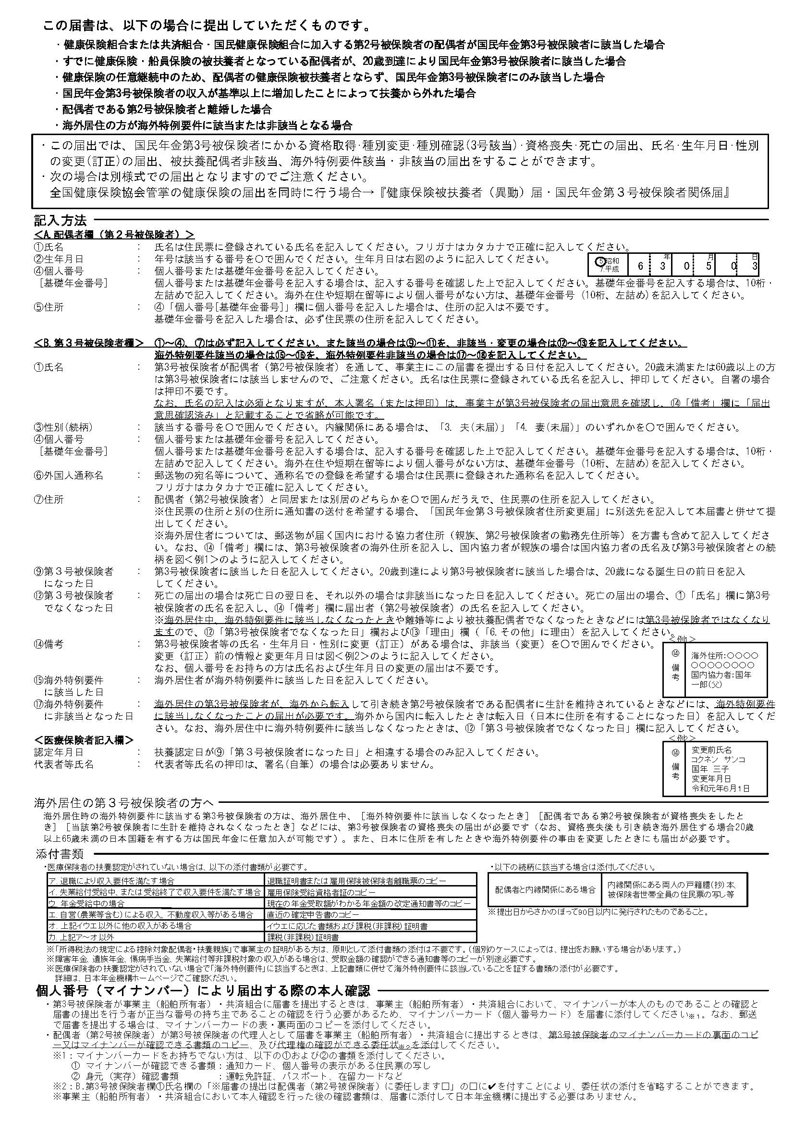

記入例【該当】
記入例
様式コード |  |  |  |  |  |  |  | 国民年金 |  |  |  |  |  |  |  | 第３号被保険者関係届
4 | 3 | 0 |  | 0

令和 年 月 日提出

提出者情報 |  |  |  |  | 届出記入の個人番号（基礎年金番号）に誤りがないことを確認しました。 |  |  |  |  |  |  |  |  |  |  |  |  |  |  |  |  |  |  |  |  |  |  |  |  |  |  |  |  |  |  |  | 日本年金機構

 |  |  | 事業所 所在地 |  | 〒 |  | －

提 出 者 情 報

 |  |  | 事業所 名 称 |  | 各所属の情報を記入

 |  |  | 事業主 氏 名
 |  |  |  |  |  |  |  |  |  |  |  |  |  |  |  |  |  |  |  |  |  |  |  |  |  | 社会保険労務士記載欄

 |  |  | 電話番号 |  |  |  |  |  |  |  |  |  |  |  |  |  |  |  |  |  |  |  |  |  |  | 氏 名 等

 |  |  | 事業主等 受付年月日 |  |  |  | 令和 年 月 日

Ａ.
A.（第２号被保険者） 欄
ここには「職員本人」の情報を記入してください。
※ 押印不要。
※ 個人番号ではなく、基礎年金番号を記入
してください。
 |  |  | ① |  | （ﾌﾘｶﾞﾅ） |  | キョウサイ |  |  |  |  |  |  |  | タロウ |  |  |  |  |  |  |  |  | ② | 生年月日 |  |  |  | 5. 昭和 7. 平成 9. 令和 |  |  |  | 年 |  |  | 月 |  |  | 日 | ③ | 1.男性 2.女性
 |  |  | 氏名 |  |  |  |  |  |  |  |  |  |  |  |  |  |  |  |  |  |  |  |  |  |  |  |  |  |  |  | 5 |  | 0 | 0 |  | 1 |  | 0 | 1 | 性別
 |  |  |  |  | 共済 |  |  |  |  |  |  |  |  |  | 太郎

（第２号被保険者）
配 偶 者 欄
 |  |  |  |  |  |  |  |  |  |  |  |  |  |  |  |  |  |  |  |  |  |  |  | ④ |  |  |  |  | 9 | 4 | 0 |  | 0 | 1 |  | 2 |  | 3 | 4 | 5 | 6
 |  |  |  |  |  |  |  |  |  |  |  |  |  |  |  |  |  |  |  |  |  |  |  | 個人番号 [基礎年金番号]

都道
府県
 |  |  | ⑤
 |  |  | 住所
 |  |  |  |  | 〒 | 870 | － | 0000
 |  |  |  |  | 大分県 |  |  |  |  |  |  |  |  |  | 大分市○○町○丁目○番○号

届出内容に応じて、該当・非該当（変更）のいずれかを○で囲み、記入してください。

B.第３号被保険者 欄
ここには「配偶者」の情報を記入してください。
※ 押印不要。
※ 個人番号ではなく、基礎年金番号を記入
してください。
 |  |  | ① |  | この届書記載のとおり届出します。 |  |  |  |  |  |  |  |  |  |  |  |  |  |  |  |  |  |  | ② |  |  |  |  | 5. 昭和 7. 平成 9. 令和 |  |  |  | 年 |  |  | 月 |  |  | 日 | ③ | 1.夫 3.夫（未届） 2.妻 4.妻（未届）
 |  |  | 氏名 |  | 2021-04-01 |  |  |  |  |  |  |  |  |  |  |  |  |  |  |  |  |  |  | 生年月日 |  |  |  |  |  |  | 5 |  | 0 | 0 |  | 2 |  | 0 | 2 | 性別 （続柄）

 |  |  |  |  | 日本年金機構理事長あて
 |  |  |  |  | （ﾌﾘｶﾞﾅ） |  |  | キョウサイ ハナコ |  |  |  |  |  |  |  |  |  |  |  |  |  |  |  | ④ |  |  |  |  | 2 | 2 | 0 |  | 0 | 4 |  | 5 |  | 6 | 7 | 8 | 9
 |  |  |  |  | （氏 名） |  |  | 共済 花子 |  |  |  |  |  |  |  |  |  |  |  |  |  |  |  | 個人番号 [基礎年金番号]
Ｂ.
第 ３ 号 被 保 険 者 欄
 |  |  |  |  |  |  |  |  |  |  |  |  |  |  |  |  |  |  |  |  |  |  |  | ⑤ |  |  |  |  |  |  |  | ⑥ |  |  | （ﾌﾘｶﾞﾅ）
 |  |  |  |  | ※届書の提出は配偶者（第２号被保険者）に委任します□ |  |  |  |  |  |  |  |  |  |  |  |  |  |  |  |  |  |  | 外国籍 |  |  |  |  |  |  |  | 外国人 通称名

 |  |  | ⑦ |  | 1. 同居 ・ 2. 別居 |  |  | 〒 |  | 870 |  | - | 0000 |  |  |  |  |  |  |  |  |  |  |  |  |  |  |  |  |  |  | ⑧ |  |  | 1.自宅 2.携帯 3.勤務先 4.その他
 |  |  | 住所 |  |  |  |  | 大分市○○町○丁目○番○号 |  |  |  |  |  |  |  |  |  |  |  |  |  |  |  |  |  |  |  |  |  |  |  | 電話 番号
 |  |  |  |  |  |  |  |  |  |  |  |  |  |  |  |  |  |  |  |  |  |  |  |  |  |  |  |  |  |  |  |  |  |  | ０９７（ ５０６ ）００００

 |  |  |  |  |  |  |  | ※同居の場合も住民票の住所を記入してください。
 |  |  |  |  |  |  |  | ※海外居住者は国内協力者住所を記入してください。なお、協力者が親族の場合は協力者氏名及び続柄を⑭備考に記入してください。
 |  |  |  |  | ⑨ |  |  | 7. 平成 9. 令和 |  |  |  |  | 年 |  |  | 月 |  |  | 日 | ⑩ |  | 1. 配偶者の就職 4. 収入減少 2. 婚姻 5. その他 3. 離職 （ ） |  |  |  |  |  |  |  |  |  |  |  |  | ⑭
 |  |  |  |  | 第3号被保険者 になった日 |  |  |  |  |  | 0 |  | 3 | 0 |  | 4 |  | 0 | 1 | 理由
該当

 |  |  |  |  | ⑪ |  |  | 31.厚生年金保険・健康保険 36.地方公務員等共済組合 30.厚生年金保険・船員保険 32.国家公務員共済組合 37.日本私立学校振興・共済事業団 |  |  |  |  |  |  |  |  |  |  |  |  |  |  |  |  |  |  |  |  |  |  |  |  |  |  | 備 考
 |  |  |  |  | 配偶者の 加入制度

非該当
（変更）
 |  |  |  |  | ⑫ |  |  | 7. 平成 9. 令和 |  |  |  |  | 年 |  |  | 月 |  |  | 日 | ⑬ |  | 1. 死亡 （令和 年 月 日） 2. 離婚 3. 収入増加 6. その他（ ）
 |  |  |  |  | 第3号被保険者でなくなった日 |  |  |  |  |  |  |  |  |  |  |  |  |  |  | 理由

右の⑮～⑱の欄は、
海外へ転出した場合や
海外から転入した場合にいずれかを〇で囲み、記入してください。
1.海外特例
要件該当
 |  |  |  |  |  |  |  |  |  |  |  |  | ⑮ |  |  |  |  | 9. 令和 |  |  | 年 |  | 月 |  |  |  | 日 | ⑯ |  | 1.留学 4. 海外婚姻 2.同行家族 5. その他（ ） 3.特定活動
 |  |  |  |  |  |  |  |  |  |  |  |  | 海外特例要件に該当した日 |  |  |  |  |  |  |  |  |  |  |  |  |  |  | 理由

2.海外特例
要件非該当
 |  |  |  |  |  |  |  |  |  |  |  |  | ⑰ |  |  |  |  | 9. 令和 |  |  | 年 |  | 月 |  |  |  | 日 | ⑱ |  | 1.国内転入（令和 年 月 日） 2.その他（ ）
 |  |  |  |  |  |  |  |  |  |  |  |  | 海外特例要件に非該当となった日 |  |  |  |  |  |  |  |  |  |  |  |  |  |  | 理由

健康保険証の発行元に確認を受けてください。 ※届書記載の配偶者が協会けんぽ加入者の場合は、確認不要です。

医療保険者記入欄 |  |  | 組合（保険者）番号 |  |  |  |  | 32440117

 |  |  | 上記のとおり第３号被保険者関係届の届出がありましたので提出します。

医 療 保 険 者 記 入 欄
 |  |  | 届出記載の第３号被保険者は、健康保険組合又は共済組合に加入している者の被扶養者であることを確認する。
 |  |  | 認定年月日 |  |  | 令和 |  |  | 年 |  |  |  | 月 |  |  |  | 日 |  |  | （「⑨第３号被保険者になった日」と同じ場合は、記載の必要はありません）

 |  |  | 所在地 |  |  | 〒 |  | -

 |  |  | 名 称 |  |  | 各所属の情報を記入

 |  |  | 代表者 等氏名

 |  |  | 電 話

記入例【該当＋海外特例】
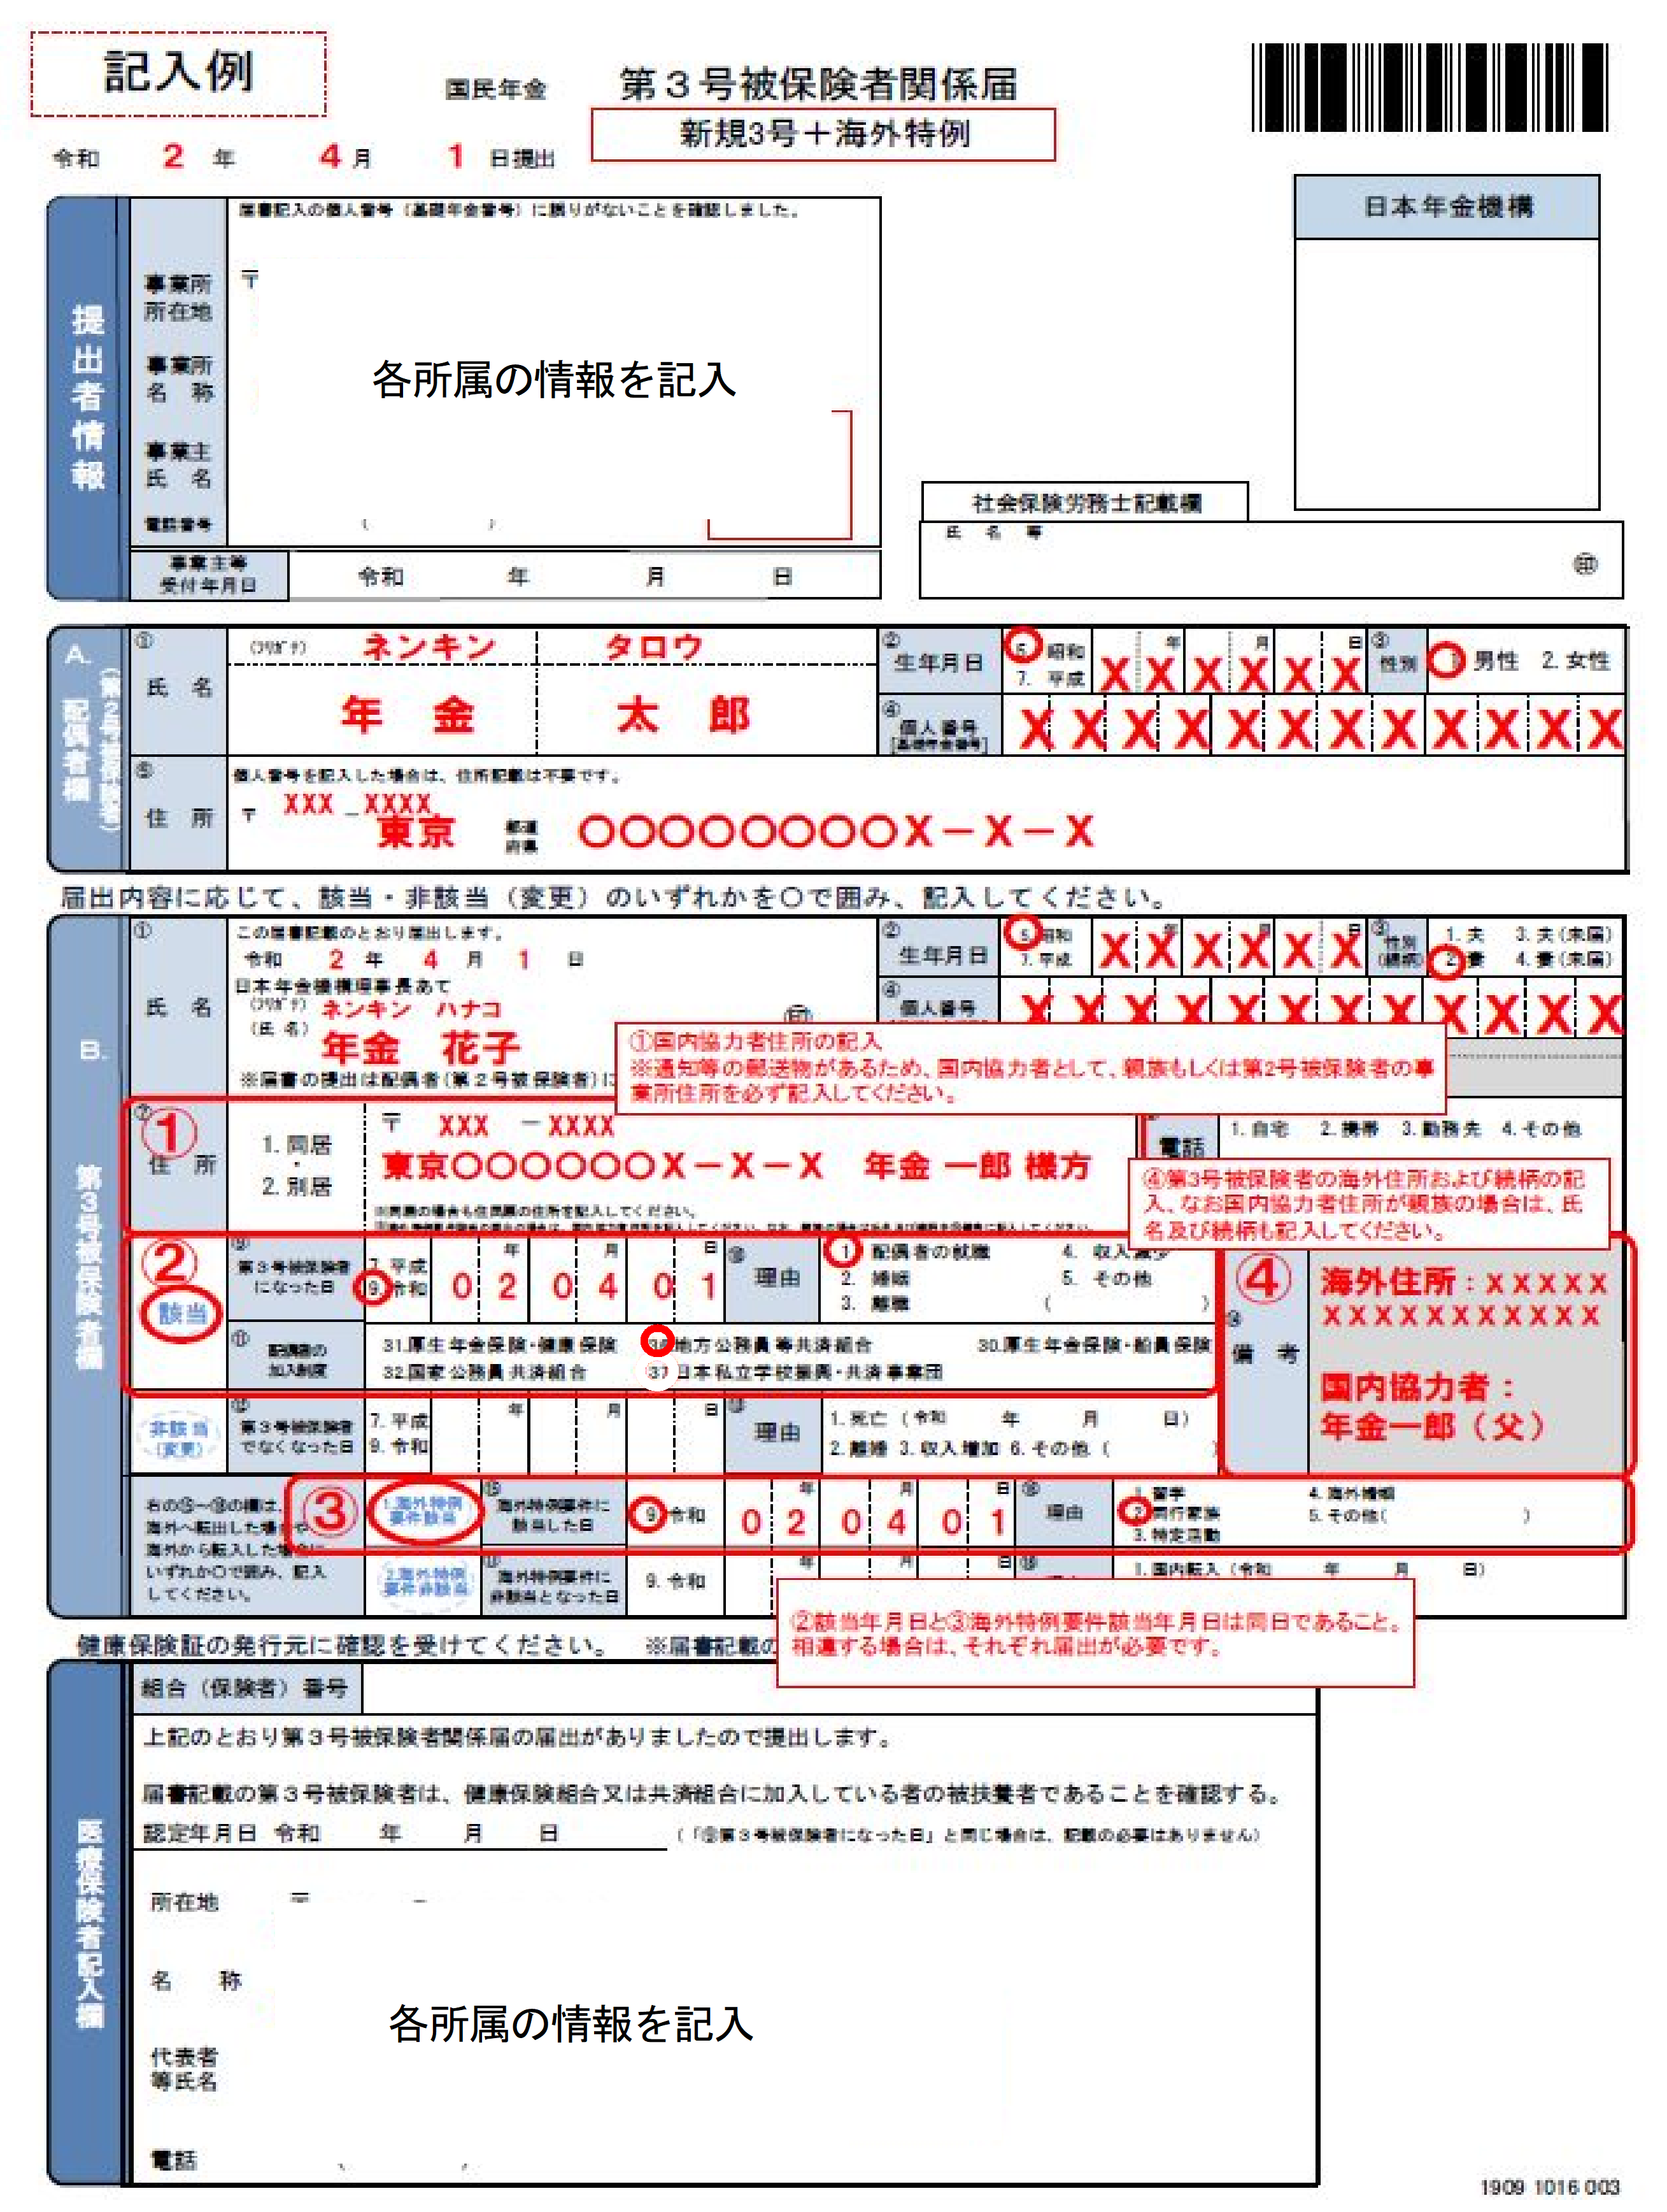

記入例【海外特例】
